6.3 Heizwärmebedarf
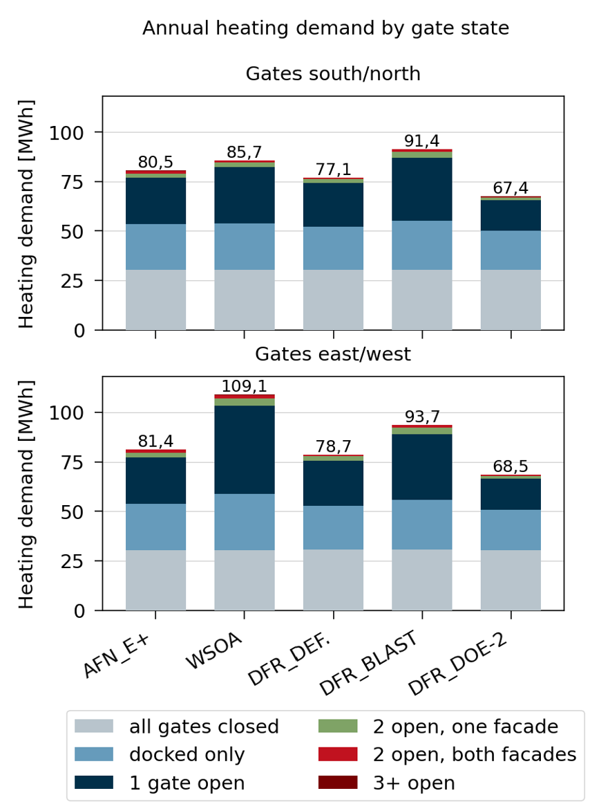
Kumulierter Heizenergiebedarf je Modellvariante |  |  |  |  |  |  |  | S/N
Modell | S/N |  | O/W |  | Verhältnis O/W ÷ S/N |  |  | Zustand | Zeitanteil | mittlere Heizleistung | Anteil am Jahresbedarf
 | [MWh] | [kWh/m²] | [MWh] | [kWh/m²] |  |  |  |  |  | AFN_E+ |  | DFR_BLAST |  | DFR_DEFAULT |  | DFR_DOE-2 |  | WSOA
AFN_E+ | 80.47 | 89.41 | 81.36 | 90.40 | 1.011 |  |  | alle Tore zu | 54.39% | 11.01 | 37.9% | 10.97 | 33.2% | 10.97 | 39.4% | 10.96 | 45.0% | 10.96 | 35.4%
DFR_BLAST | 91.35 | 101.50 | 93.71 | 104.12 | 1.026 |  |  | nur angedockt | 35.99% | 12.52 | 28.5% | 13.53 | 27.1% | 11.95 | 28.4% | 10.86 | 29.5% | 12.9 | 27.6%
DFR_DEFAULT | 77.08 | 85.64 | 78.69 | 87.43 | 1.021 |  |  | ein Tor offen | 8.94% | 51.39 | 29.0% | 69.88 | 34.8% | 48.06 | 28.4% | 33.73 | 22.8% | 62.27 | 33.0%
DFR_DOE-2 | 67.41 | 74.90 | 68.52 | 76.13 | 1.016 |  |  | 2 Tore offen, eine Fassade | 0.45% | 100.55 | 2.9% | 136.03 | 3.4% | 92.59 | 2.7% | 53.77 | 1.8% | 99.99 | 2.7%
WSOA | 85.71 | 95.23 | 109.10 | 121.22 | 1.273 |  |  | 2 Tore offen, beide Fassaden | 0.21% | 117.27 | 1.5% | 109.24 | 1.3% | 71.65 | 1.0% | 51.6 | 0.8% | 94.22 | 1.2%
 |  |  |  |  |  |  |  | 3 und mehr Tore offen | 0.03% | 112.54 | 0.2% | 119.12 | 0.2% | 76.24 | 0.1% | 59.69 | 0.1% | 115.89 | 0.2%
Spannen in MWh
Orientierung | DFR |  |  |  | Zwischen |  |  | O/W
 | Mittel Q_H,DFR | S | Band min | Band max | S | Band min | Band max |  | Zeitanteil | mittlere Heizleistung | Anteil am Jahresbedarf
Tore S/N | 78.61 | 23.94 | 67.41 | 91.35 | 7.10 | 78.61 | 85.71 | Zustand |  | AFN_E+ |  | DFR_BLAST |  | DFR_DEFAULT |  | DFR_DOE-2 |  | WSOA
Tore O/W | 80.31 | 25.19 | 68.52 | 93.71 | 28.79 | 80.31 | 109.10 | alle Tore zu | 54.39% | 10.99 | 37.4% | 11.03 | 32.6% | 11.02 | 38.8% | 11.01 | 44.5% | 11.02 | 27.9%
 |  |  |  |  |  |  |  | nur angedockt | 35.99% | 12.76 | 28.7% | 13.81 | 27.0% | 12.15 | 28.3% | 11.01 | 29.4% | 15.45 | 25.9%
 |  |  |  |  |  |  |  | ein Tor offen | 8.94% | 51.73 | 28.9% | 73.15 | 35.5% | 50.18 | 29.0% | 35.09 | 23.3% | 98.04 | 40.9%
 |  |  |  |  |  |  |  | 2 Tore offen, eine Fassade | 0.45% | 100.66 | 2.8% | 142.65 | 3.5% | 96.98 | 2.8% | 56.13 | 1.9% | 153.15 | 3.2%
 |  |  |  |  |  |  |  | 2 Tore offen, beide Fassaden | 0.21% | 148.44 | 1.9% | 114.8 | 1.3% | 75.28 | 1.0% | 54.2 | 0.8% | 177.12 | 1.7%
 |  |  |  |  |  |  |  | 3 und mehr Tore offen | 0.03% | 138.06 | 0.2% | 125.35 | 0.2% | 80.05 | 0.1% | 62.62 | 0.1% | 259.93 | 0.3%

 |  |  |  |  |  |  |  | Mehrbedarf gegenüber alle Tore zu | AFN_E+ |  | DFR_BLAST |  | DFR_DEFAULT |  | DFR_DOE-2 |  | WSOA
 |  |  |  |  |  |  |  |  | S/N | O/W | S/N | O/W | S/N | O/W | S/N | O/W | S/N | O/W
 |  |  |  |  |  |  |  | nur angedockt | 1.51 | 1.77 | 2.56 | 2.78 | 0.98 | 1.13 | -0.1 | 0 | 1.94 | 4.43
 |  |  |  |  |  |  |  | ein Tor offen | 40.38 | 40.74 | 58.91 | 62.12 | 37.09 | 39.16 | 22.77 | 24.08 | 51.31 | 87.02
 |  |  |  |  |  |  |  | 2 Tore offen, eine Fassade | 89.54 | 89.67 | 125.06 | 131.62 | 81.62 | 85.96 | 42.81 | 45.12 | 89.03 | 142.13
 |  |  |  |  |  |  |  | 2 Tore offen, beide Fassaden | 106.26 | 137.45 | 98.27 | 103.77 | 60.68 | 64.26 | 40.64 | 43.19 | 83.26 | 166.1
 |  |  |  |  |  |  |  | 3 und mehr Tore offen | 101.53 | 127.07 | 108.15 | 114.32 | 65.27 | 69.03 | 48.73 | 51.61 | 104.93 | 248.91

